Lönespridning
Förklaring |  | Definitioner
Här visas lönespridning per etikett för grupper som är minst 10 personer. Lönen som visas är månadslön inklusive eventuella tillägg. De som ingår är månadsavlönade. |  | Median = den lön som ligger i mitten när alla löner i gruppen är sorterade från lägsta till högsta
Uppgifterna för månaden hämtas den 1:a varje månad. |  | 10:e percentil = den lön som 10 % av lönerna ligger under
Tolkning av grafen:
 |  | 90:e percentil = den lön som 90 % av lönerna ligger under
 |  | Medellön = summan av alla löner delat med antalet personer i gruppen

00 PGR Övrigt
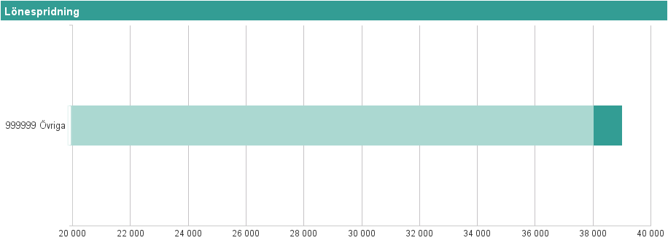
Etikettpers.grupp | Etikett |  | Antal anställda | Percentil 10 | Median | Medellön | Percentil 90
00 PGR Övrigt | 999999 Övriga |  | 11 | 750 kr | 38,000 kr | 31,187 kr | 39,000 kr

01 Ledningspersonal
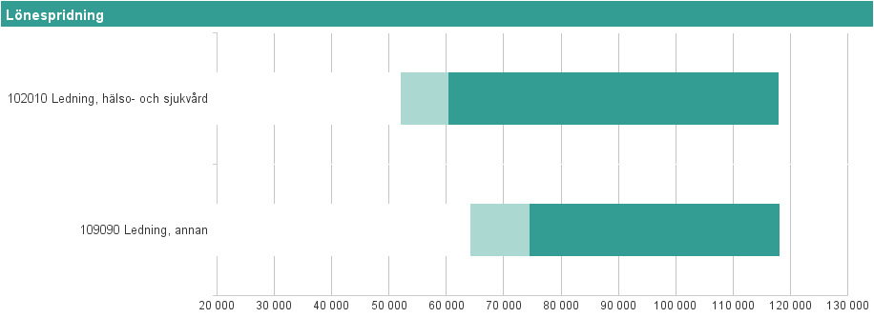
Etikettpers.grupp | Etikett |  | Antal anställda | Percentil 10 | Median | Medellön | Percentil 90
01 Ledningspersonal | 102010 Ledning, hälso- och sjukvård |  | 314 | 52,000 kr | 60,253 kr | 70,910 kr | 117,780 kr
01 Ledningspersonal | 109090 Ledning, annan |  | 23 | 64,040 kr | 74,500 kr | 80,945 kr | 118,060 kr

10 Sjuksköterskor
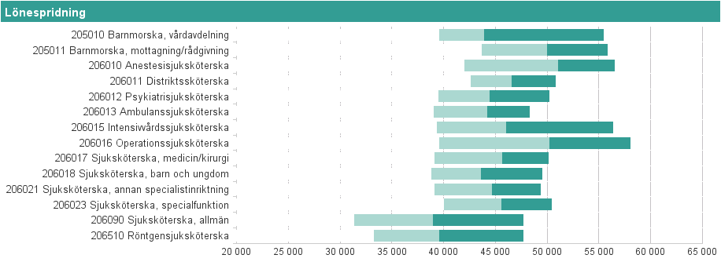
Etikettpers.grupp | Etikett |  | Antal anställda | Percentil 10 | Median | Medellön | Percentil 90
10 Sjuksköterskor | 205010 Barnmorska, vårdavdelning |  | 93 | 39,560 kr | 43,900 kr | 45,918 kr | 55,460 kr
10 Sjuksköterskor | 205011 Barnmorska, mottagning/rådgivning |  | 56 | 43,675 kr | 49,985 kr | 49,745 kr | 55,830 kr
10 Sjuksköterskor | 206010 Anestesisjuksköterska |  | 89 | 41,980 kr | 51,000 kr | 49,414 kr | 56,500 kr
10 Sjuksköterskor | 206011 Distriktssköterska |  | 91 | 42,600 kr | 46,500 kr | 46,772 kr | 50,800 kr
10 Sjuksköterskor | 206012 Psykiatrisjuksköterska |  | 104 | 39,465 kr | 44,400 kr | 44,809 kr | 50,200 kr
10 Sjuksköterskor | 206013 Ambulanssjuksköterska |  | 53 | 39,020 kr | 44,150 kr | 43,796 kr | 48,290 kr
10 Sjuksköterskor | 206015 Intensivvårdssjuksköterska |  | 49 | 39,320 kr | 46,000 kr | 47,021 kr | 56,312 kr
10 Sjuksköterskor | 206016 Operationssjuksköterska |  | 65 | 39,540 kr | 50,200 kr | 49,681 kr | 58,040 kr
10 Sjuksköterskor | 206017 Sjuksköterska, medicin/kirurgi |  | 25 | 39,065 kr | 45,600 kr | 44,172 kr | 50,090 kr
10 Sjuksköterskor | 206018 Sjuksköterska, barn och ungdom |  | 55 | 38,770 kr | 43,550 kr | 43,940 kr | 49,480 kr
10 Sjuksköterskor | 206021 Sjuksköterska, annan specialistinriktning |  | 79 | 39,080 kr | 44,650 kr | 44,663 kr | 49,354 kr
10 Sjuksköterskor | 206023 Sjuksköterska, specialfunktion |  | 100 | 40,000 kr | 45,575 kr | 45,567 kr | 50,420 kr
10 Sjuksköterskor | 206090 Sjuksköterska, allmän |  | 1074 | 31,300 kr | 38,900 kr | 39,184 kr | 47,677 kr
10 Sjuksköterskor | 206510 Röntgensjuksköterska |  | 75 | 33,222 kr | 39,570 kr | 39,772 kr | 47,660 kr

11 Undersköterska, skötare m fl
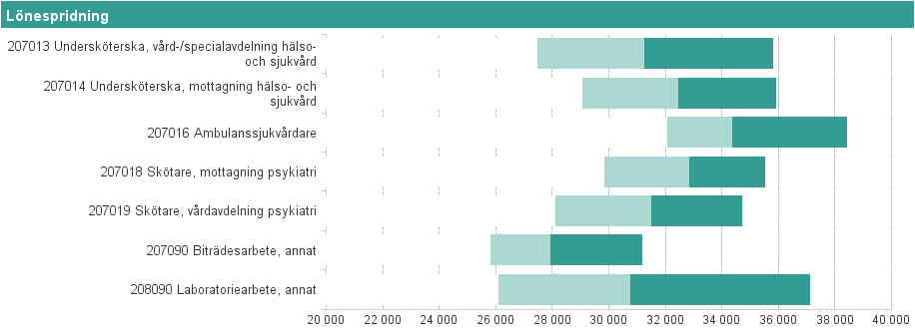
Etikettpers.grupp | Etikett |  | Antal anställda | Percentil 10 | Median | Medellön | Percentil 90
11 Undersköterska, skötare m fl | 207013 Undersköterska, vård-/specialavdelning hälso- och sjukvård |  | 1014 | 27,456 kr | 31,227 kr | 31,457 kr | 35,811 kr
11 Undersköterska, skötare m fl | 207014 Undersköterska, mottagning hälso- och sjukvård |  | 233 | 29,030 kr | 32,427 kr | 32,500 kr | 35,890 kr
11 Undersköterska, skötare m fl | 207016 Ambulanssjukvårdare |  | 31 | 32,050 kr | 34,350 kr | 34,709 kr | 38,400 kr
11 Undersköterska, skötare m fl | 207018 Skötare, mottagning psykiatri |  | 18 | 29,831 kr | 32,840 kr | 32,970 kr | 35,507 kr
11 Undersköterska, skötare m fl | 207019 Skötare, vårdavdelning psykiatri |  | 187 | 28,100 kr | 31,500 kr | 31,470 kr | 34,685 kr
11 Undersköterska, skötare m fl | 207090 Biträdesarbete, annat |  | 219 | 25,800 kr | 27,930 kr | 28,297 kr | 31,150 kr
11 Undersköterska, skötare m fl | 208090 Laboratoriearbete, annat |  | 30 | 26,080 kr | 30,750 kr | 31,311 kr | 37,100 kr

20 Paramedicinsk personal
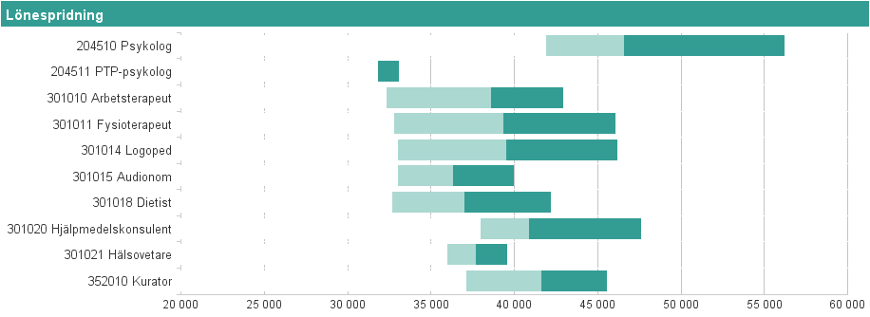
Etikettpers.grupp | Etikett |  | Antal anställda | Percentil 10 | Median | Medellön | Percentil 90
20 Paramedicinsk personal | 204510 Psykolog |  | 149 | 41,900 kr | 46,550 kr | 48,199 kr | 56,178 kr
20 Paramedicinsk personal | 204511 PTP-psykolog |  | 27 | 31,800 kr | 31,800 kr | 32,619 kr | 33,040 kr
20 Paramedicinsk personal | 301010 Arbetsterapeut |  | 108 | 32,285 kr | 38,600 kr | 38,301 kr | 42,930 kr
20 Paramedicinsk personal | 301011 Fysioterapeut |  | 155 | 32,760 kr | 39,300 kr | 39,239 kr | 46,030 kr
20 Paramedicinsk personal | 301014 Logoped |  | 53 | 33,000 kr | 39,500 kr | 39,515 kr | 46,160 kr
20 Paramedicinsk personal | 301015 Audionom |  | 21 | 33,000 kr | 36,320 kr | 35,802 kr | 39,970 kr
20 Paramedicinsk personal | 301018 Dietist |  | 33 | 32,670 kr | 37,000 kr | 37,584 kr | 42,164 kr
20 Paramedicinsk personal | 301020 Hjälpmedelskonsulent |  | 24 | 37,970 kr | 40,875 kr | 41,739 kr | 47,560 kr
20 Paramedicinsk personal | 301021 Hälsovetare |  | 19 | 35,950 kr | 37,650 kr | 37,832 kr | 39,560 kr
20 Paramedicinsk personal | 352010 Kurator |  | 116 | 37,100 kr | 41,620 kr | 41,602 kr | 45,525 kr

30 Läkare
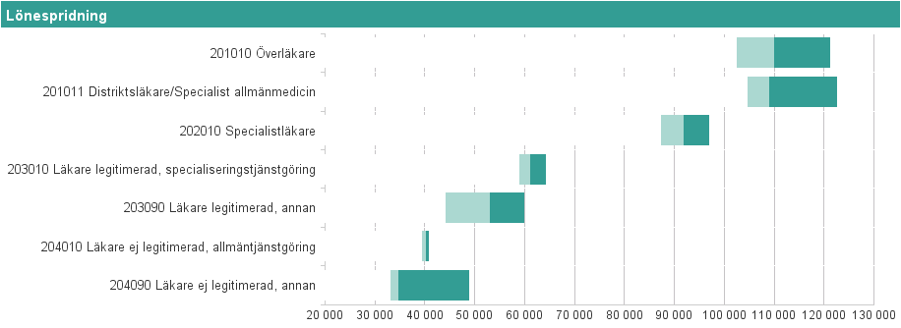
Etikettpers.grupp | Etikett |  | Antal anställda | Percentil 10 | Median | Medellön | Percentil 90
30 Läkare | 201010 Överläkare |  | 324 | 102,345 kr | 109,950 kr | 110,914 kr | 121,070 kr
30 Läkare | 201011 Distriktsläkare/Specialist allmänmedicin |  | 59 | 104,660 kr | 109,000 kr | 111,691 kr | 122,580 kr
30 Läkare | 202010 Specialistläkare |  | 152 | 87,310 kr | 91,775 kr | 92,056 kr | 96,950 kr
30 Läkare | 203010 Läkare legitimerad, specialiseringstjänstgöring |  | 225 | 58,800 kr | 61,000 kr | 61,499 kr | 64,100 kr
30 Läkare | 203090 Läkare legitimerad, annan |  | 33 | 44,000 kr | 53,000 kr | 51,561 kr | 59,800 kr
30 Läkare | 204010 Läkare ej legitimerad, allmäntjänstgöring |  | 71 | 39,400 kr | 40,200 kr | 40,163 kr | 40,700 kr
30 Läkare | 204090 Läkare ej legitimerad, annan |  | 26 | 33,100 kr | 34,625 kr | 37,660 kr | 48,775 kr

40 Tandläkare
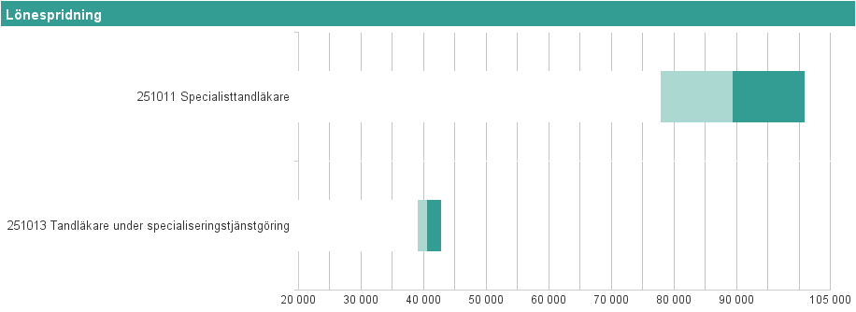
Etikettpers.grupp | Etikett |  | Antal anställda | Percentil 10 | Median | Medellön | Percentil 90
40 Tandläkare | 251011 Specialisttandläkare |  | 14 | 77,875 kr | 89,275 kr | 89,214 kr | 100,770 kr
40 Tandläkare | 251013 Tandläkare under specialiseringstjänstgöring |  | 13 | 39,000 kr | 40,400 kr | 42,385 kr | 42,740 kr

42 Tandsköterskor
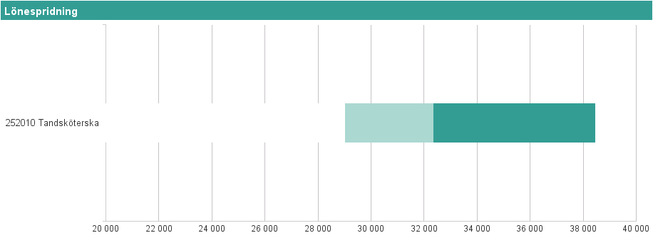
Etikettpers.grupp | Etikett |  | Antal anställda | Percentil 10 | Median | Medellön | Percentil 90
42 Tandsköterskor | 252010 Tandsköterska |  | 42 | 29,005 kr | 32,350 kr | 33,213 kr | 38,430 kr

50 Administrativ personal
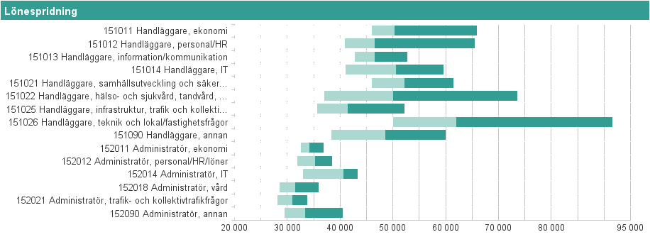
Etikettpers.grupp | Etikett |  | Antal anställda | Percentil 10 | Median | Medellön | Percentil 90
50 Administrativ personal | 151011 Handläggare, ekonomi |  | 53 | 46,000 kr | 50,300 kr | 53,226 kr | 65,900 kr
50 Administrativ personal | 151012 Handläggare, personal/HR |  | 46 | 40,800 kr | 46,450 kr | 49,321 kr | 65,475 kr
50 Administrativ personal | 151013 Handläggare, information/kommunikation |  | 29 | 42,680 kr | 46,496 kr | 46,984 kr | 52,658 kr
50 Administrativ personal | 151014 Handläggare, IT |  | 87 | 40,920 kr | 50,500 kr | 49,946 kr | 59,560 kr
50 Administrativ personal | 151021 Handläggare, samhällsutveckling och säkerhetsfrågor |  | 68 | 45,985 kr | 52,125 kr | 53,233 kr | 61,355 kr
50 Administrativ personal | 151022 Handläggare, hälso- och sjukvård, tandvård, rehabilitering samt psykiatri |  | 89 | 36,976 kr | 50,000 kr | 52,450 kr | 73,520 kr
50 Administrativ personal | 151025 Handläggare, infrastruktur, trafik och kollektivtrafikfrågor |  | 15 | 35,640 kr | 41,400 kr | 42,938 kr | 52,060 kr
50 Administrativ personal | 151026 Handläggare, teknik och lokal/fastighetsfrågor |  | 25 | 50,000 kr | 62,000 kr | 67,744 kr | 91,540 kr
50 Administrativ personal | 151090 Handläggare, annan |  | 77 | 38,340 kr | 48,500 kr | 49,356 kr | 59,922 kr
50 Administrativ personal | 152011 Administratör, ekonomi |  | 16 | 32,500 kr | 34,075 kr | 34,445 kr | 36,800 kr
50 Administrativ personal | 152012 Administratör, personal/HR/löner |  | 39 | 31,860 kr | 35,200 kr | 35,296 kr | 38,400 kr
50 Administrativ personal | 152014 Administratör, IT |  | 12 | 32,850 kr | 40,500 kr | 39,042 kr | 43,274 kr
50 Administrativ personal | 152018 Administratör, vård |  | 267 | 28,500 kr | 31,400 kr | 31,817 kr | 35,886 kr
50 Administrativ personal | 152021 Administratör, trafik- och kollektivtrafikfrågor |  | 41 | 28,000 kr | 30,950 kr | 30,677 kr | 33,700 kr
50 Administrativ personal | 152090 Administratör, annan |  | 132 | 29,353 kr | 33,275 kr | 34,408 kr | 40,411 kr

60 Teknisk personal
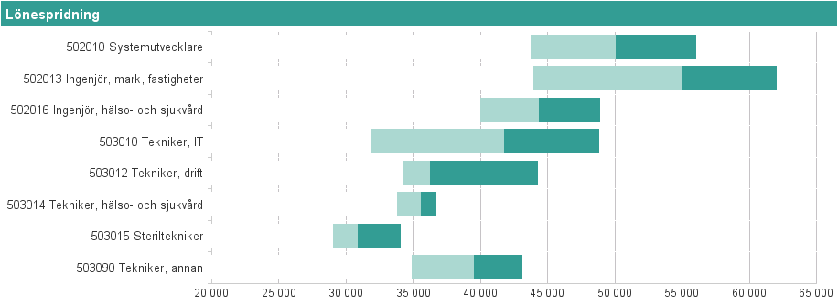
Etikettpers.grupp | Etikett |  | Antal anställda | Percentil 10 | Median | Medellön | Percentil 90
60 Teknisk personal | 502010 Systemutvecklare |  | 39 | 43,668 kr | 50,000 kr | 49,943 kr | 56,016 kr
60 Teknisk personal | 502013 Ingenjör, mark, fastigheter |  | 20 | 43,892 kr | 54,950 kr | 54,382 kr | 62,030 kr
60 Teknisk personal | 502016 Ingenjör, hälso- och sjukvård |  | 30 | 39,940 kr | 44,275 kr | 44,556 kr | 48,886 kr
60 Teknisk personal | 503010 Tekniker, IT |  | 47 | 31,800 kr | 41,730 kr | 40,537 kr | 48,828 kr
60 Teknisk personal | 503012 Tekniker, drift |  | 13 | 34,185 kr | 36,200 kr | 37,987 kr | 44,270 kr
60 Teknisk personal | 503014 Tekniker, hälso- och sjukvård |  | 25 | 33,720 kr | 35,550 kr | 35,364 kr | 36,680 kr
60 Teknisk personal | 503015 Steriltekniker |  | 25 | 29,000 kr | 30,800 kr | 30,916 kr | 34,020 kr
60 Teknisk personal | 503090 Tekniker, annan |  | 34 | 34,840 kr | 39,450 kr | 38,819 kr | 43,046 kr

70 Kultur- & utbildningspersonal
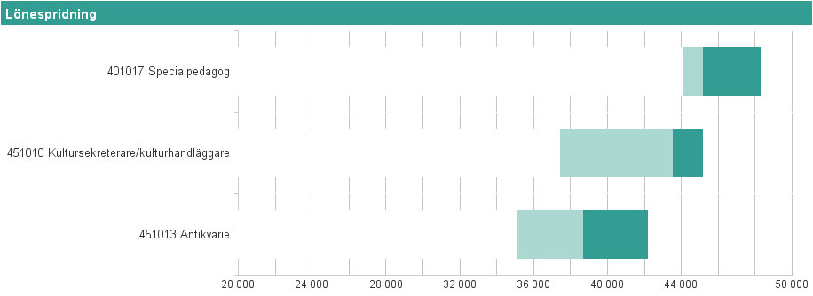
Etikettpers.grupp | Etikett |  | Antal anställda | Percentil 10 | Median | Medellön | Percentil 90
70 Kultur- & utbildningspersonal | 401017 Specialpedagog |  | 14 | 44,045 kr | 45,150 kr | 45,279 kr | 48,255 kr
70 Kultur- & utbildningspersonal | 451010 Kultursekreterare/kulturhandläggare |  | 12 | 37,415 kr | 43,500 kr | 42,225 kr | 45,140 kr
70 Kultur- & utbildningspersonal | 451013 Antikvarie |  | 13 | 35,030 kr | 38,650 kr | 38,010 kr | 42,160 kr

80 Övrig hälso-& sjukvårdspers
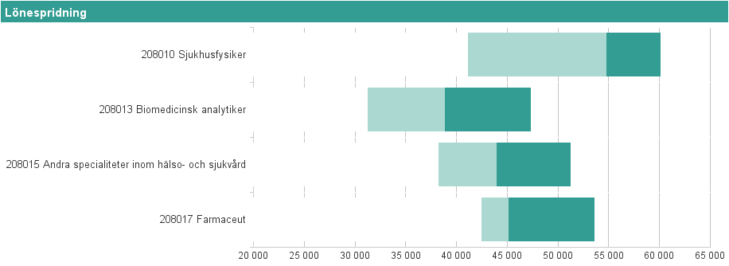
Etikettpers.grupp | Etikett |  | Antal anställda | Percentil 10 | Median | Medellön | Percentil 90
80 Övrig hälso-& sjukvårdspers | 208010 Sjukhusfysiker |  | 11 | 41,090 kr | 54,710 kr | 53,277 kr | 60,100 kr
80 Övrig hälso-& sjukvårdspers | 208013 Biomedicinsk analytiker |  | 110 | 31,195 kr | 38,850 kr | 38,775 kr | 47,320 kr
80 Övrig hälso-& sjukvårdspers | 208015 Andra specialiteter inom hälso- och sjukvård |  | 33 | 38,200 kr | 43,900 kr | 44,662 kr | 51,170 kr
80 Övrig hälso-& sjukvårdspers | 208017 Farmaceut |  | 31 | 42,400 kr | 45,050 kr | 46,394 kr | 53,550 kr

90 Köks- & måltidspersonal
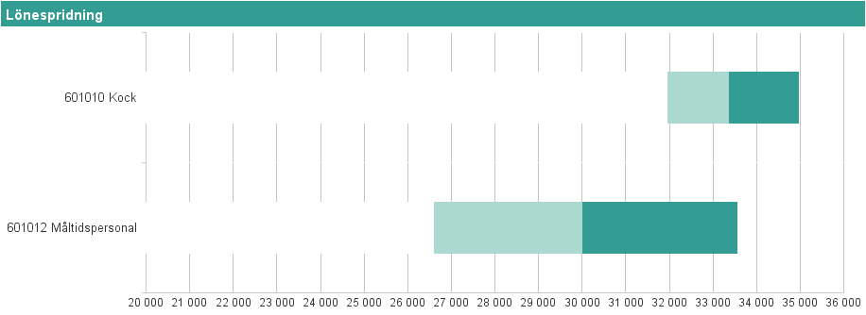
Etikettpers.grupp | Etikett |  | Antal anställda | Percentil 10 | Median | Medellön | Percentil 90
90 Köks- & måltidspersonal | 601010 Kock |  | 13 | 31,943 kr | 33,352 kr | 33,550 kr | 34,966 kr
90 Köks- & måltidspersonal | 601012 Måltidspersonal |  | 21 | 26,600 kr | 30,000 kr | 30,251 kr | 33,550 kr

91 Städ-, tvätt-, & förrådsarbete
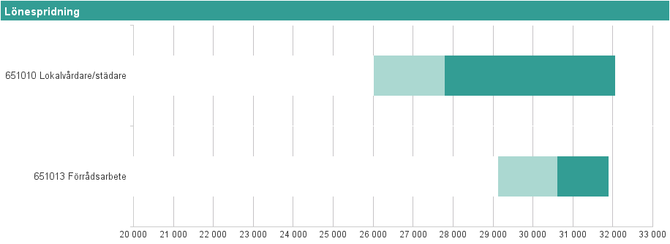
Etikettpers.grupp | Etikett |  | Antal anställda | Percentil 10 | Median | Medellön | Percentil 90
91 Städ-, tvätt-, & förrådsarbete | 651010 Lokalvårdare/städare |  | 102 | 26,000 kr | 27,775 kr | 28,759 kr | 32,057 kr
91 Städ-, tvätt-, & förrådsarbete | 651013 Förrådsarbete |  | 12 | 29,122 kr | 30,600 kr | 30,758 kr | 31,877 kr

92 Vaktmästeri- & hantverkspers
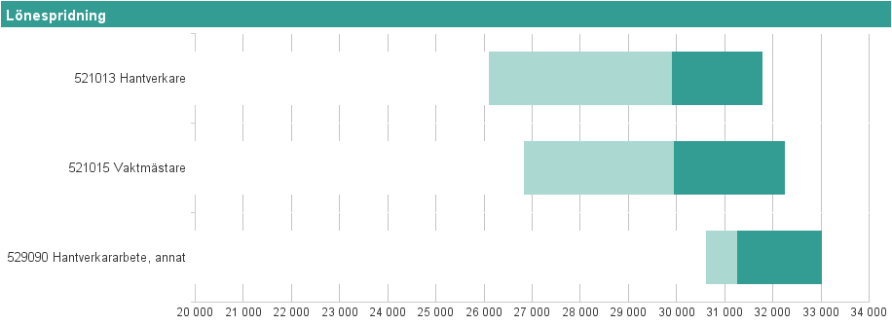
Etikettpers.grupp | Etikett |  | Antal anställda | Percentil 10 | Median | Medellön | Percentil 90
92 Vaktmästeri- & hantverkspers | 521013 Hantverkare |  | 17 | 26,088 kr | 29,890 kr | 29,189 kr | 31,782 kr
92 Vaktmästeri- & hantverkspers | 521015 Vaktmästare |  | 32 | 26,817 kr | 29,925 kr | 29,899 kr | 32,236 kr
92 Vaktmästeri- & hantverkspers | 529090 Hantverkararbete, annat |  | 10 | 30,600 kr | 31,250 kr | 31,400 kr | 33,000 kr

